PAGOS ZAVALET & DELPA ABR 2024
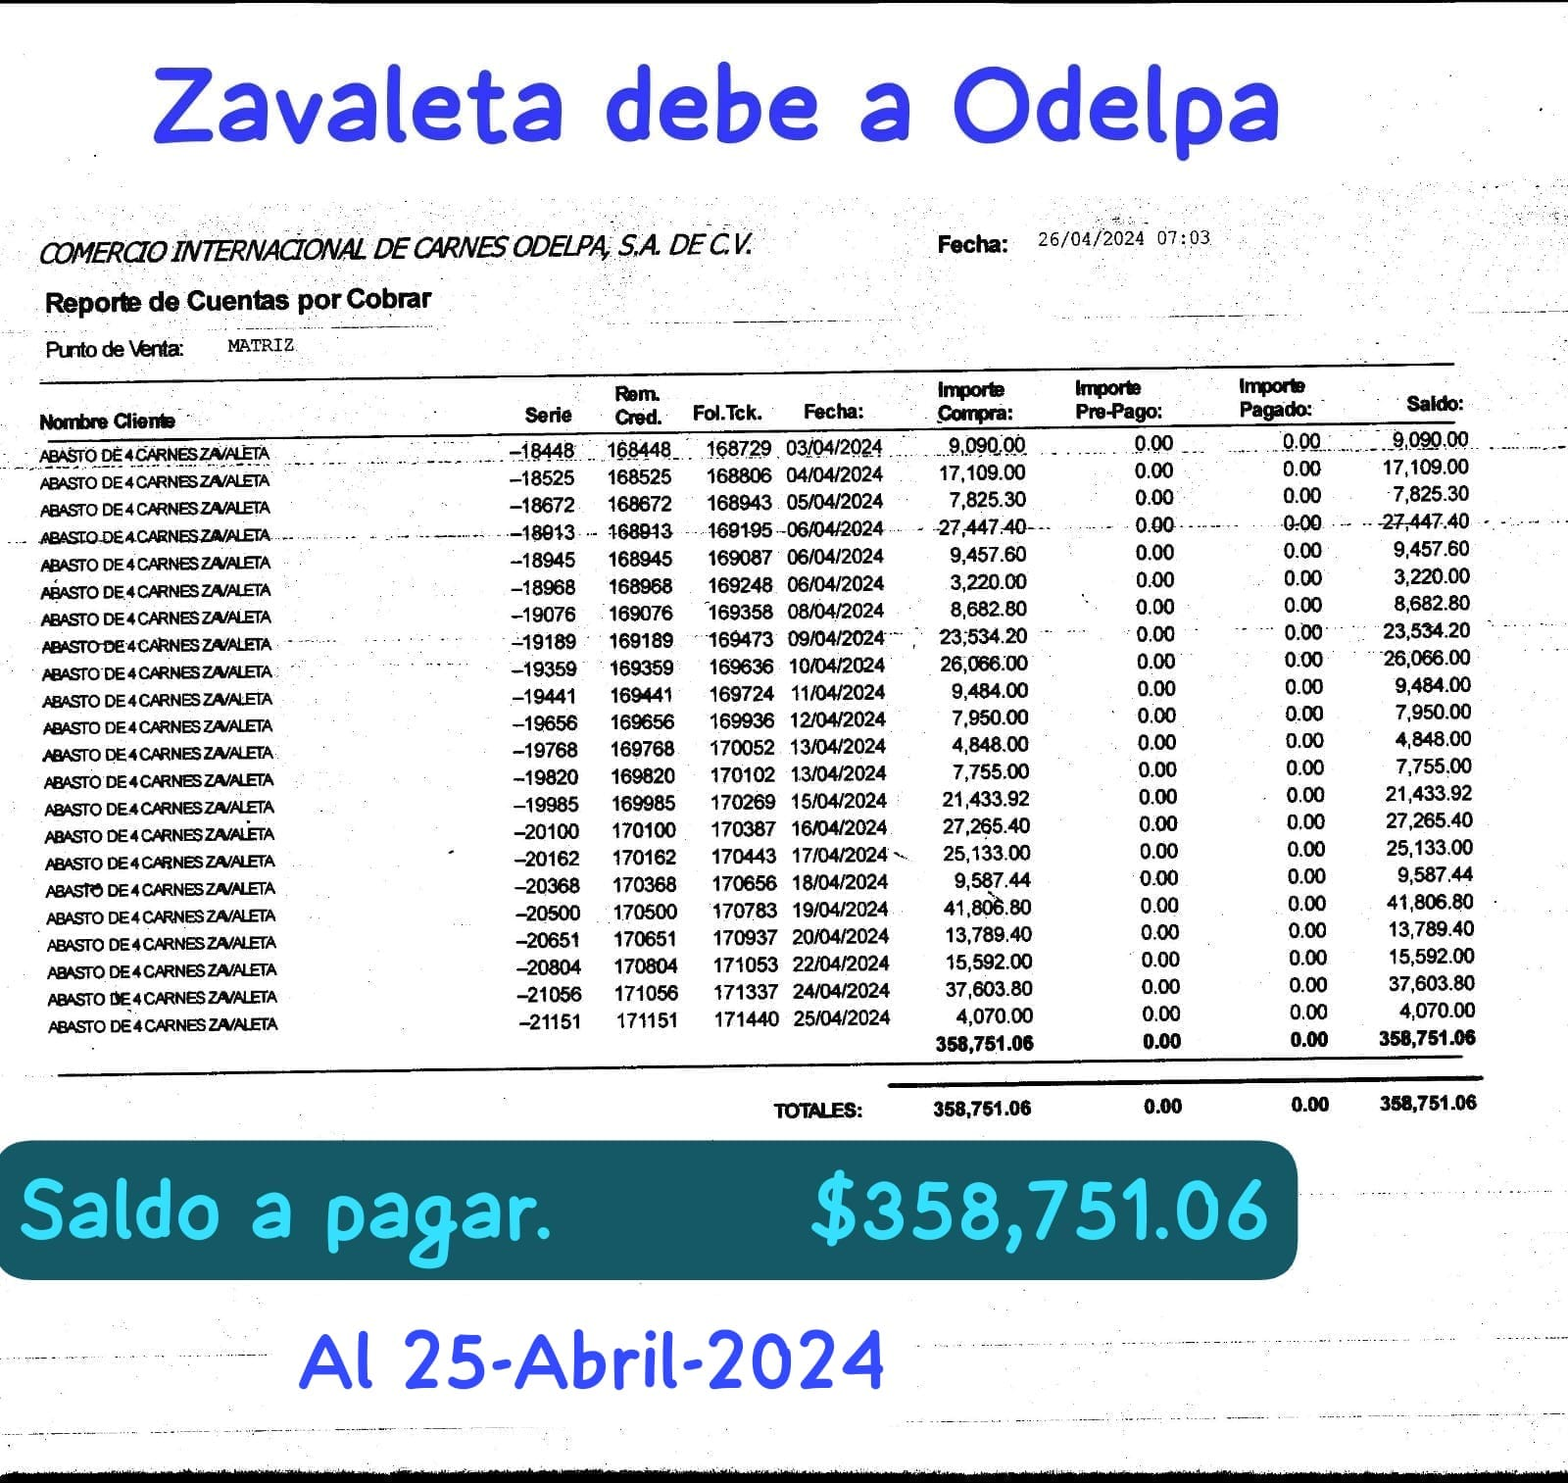
DEPOSITOS ZAVALETA A ODELPA
VENTA | FECHA DEPOSITO | IMPORTE | Odelpa |  |  | No. 1
23-Apr-24 | 26-Apr-24 | $75,773.00 | $75,773.00 |  |  | $358,751.50
24-Apr-24 | 26-Apr-24 | $47,521.00 | $123,294.00 |  |  | $358,751.50
25-Apr-24 | 29-Apr-24 | $65,800.00 | $189,094.00 |  |  | $358,751.50
26-Apr-24 | 29-Apr-24 | $75,517.50 | $264,611.50 |  |  | $358,751.50
27-Apr-24 | 29-Apr-24 | $71,631.00 | $336,242.50 |  |  | $358,751.50
28-Apr-24 | 29-Apr-24 | $22,509.00 | $358,751.50 |  |  | $358,751.50
 |  |  | $358,751.50 |  |  | $358,751.50
 |  |  | $358,751.50 |  |  | $358,751.50
 |  |  | $358,751.50 |  |  | $358,751.50
 |  |  | $358,751.50 |  |  | $358,751.50
 |  |  | $358,751.50 |  |  | $358,751.50
 |  |  | $358,751.50 |  |  | $358,751.50
 |  |  | $358,751.50 |  |  | $358,751.50
 |  |  | $358,751.50 |  |  | $358,751.50
 |  |  | $358,751.50 |  |  | $358,751.50
 |  |  | $358,751.50 |  |  | $358,751.50
 |  |  | $358,751.50 |  |  | $358,751.50
 |  |  | $358,751.50 |  |  | $358,751.50
 |  |  | $358,751.50 |  |  | $358,751.50
 |  |  | $358,751.50 |  |  | $358,751.50
 |  |  | $358,751.50 |  |  | $358,751.50
 |  |  | $358,751.50 |  |  | $358,751.50
 |  |  | $358,751.50 |  |  | $358,751.50
 |  |  | $358,751.50 |  |  | $358,751.50
 |  |  | $358,751.50 | 1-Apr-24 | -$358,751.06 | $0.44
 |  |  |  |  |  | $0.44

 |  |  |  | Pagado

PAGOS ZAVALETA & ODELPA Mayo-24
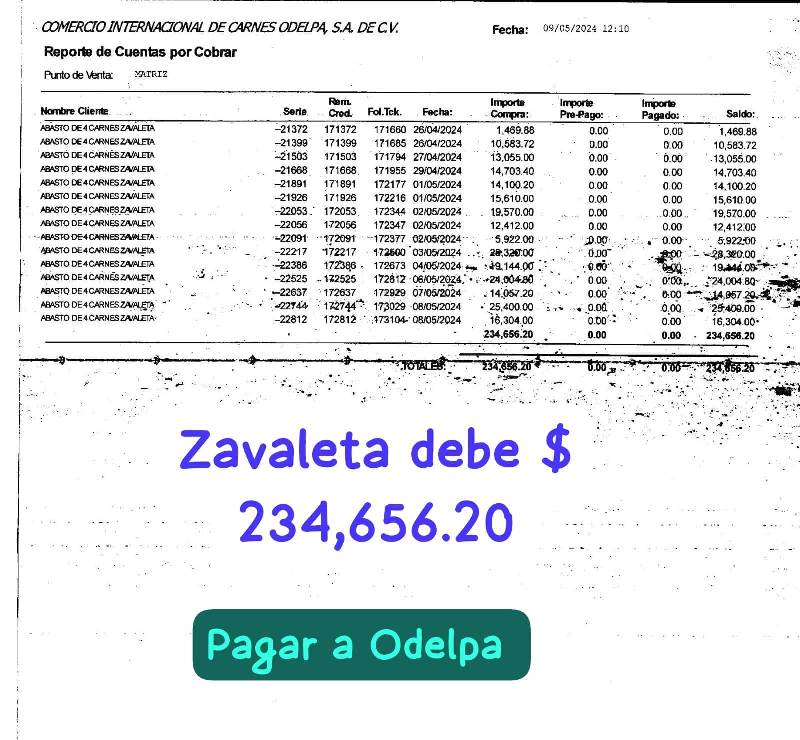
DEPOSITOS ZAVALETA A ODELPA
VENTA | FECHA DEPOSITO | IMPORTE | Odelpa |  |  | No. 1
7-May-24 | 10-May-24 | $56,511.50 | $56,511.50 |  |  | $92,794.50
8-May-24 | 10-May-24 | $36,283.00 | $92,794.50 |  |  | $92,794.50
 |  |  | $92,794.50 |  |  | $92,794.50
 |  |  | $92,794.50 |  |  | $92,794.50
 |  |  | $92,794.50 |  |  | $92,794.50
 |  |  | $92,794.50 |  |  | $92,794.50
 |  |  | $92,794.50 |  |  | $92,794.50
 |  |  | $92,794.50 |  |  | $92,794.50
 |  |  | $92,794.50 |  |  | $92,794.50
 |  |  | $92,794.50 |  |  | $92,794.50
 |  |  | $92,794.50 |  |  | $92,794.50
 |  |  | $92,794.50 |  |  | $92,794.50
 |  |  | $92,794.50 |  |  | $92,794.50
 |  |  | $92,794.50 |  |  | $92,794.50
 |  |  | $92,794.50 |  |  | $92,794.50
 |  |  | $92,794.50 |  |  | $92,794.50
 |  |  | $92,794.50 |  |  | $92,794.50
 |  |  | $92,794.50 |  |  | $92,794.50
 |  |  | $92,794.50 |  |  | $92,794.50
 |  |  | $92,794.50 |  |  | $92,794.50
 |  |  | $92,794.50 |  |  | $92,794.50
 |  |  | $92,794.50 |  |  | $92,794.50
 |  |  | $92,794.50 |  |  | $92,794.50
 |  |  | $92,794.50 |  |  | $92,794.50
 |  |  | $92,794.50 | 9-May-24 | -$234,656.20 | -$141,861.70
 |  |  |  |  |  | -$141,861.70

PAGOS ZAVALETA & PRODUCC Mayo
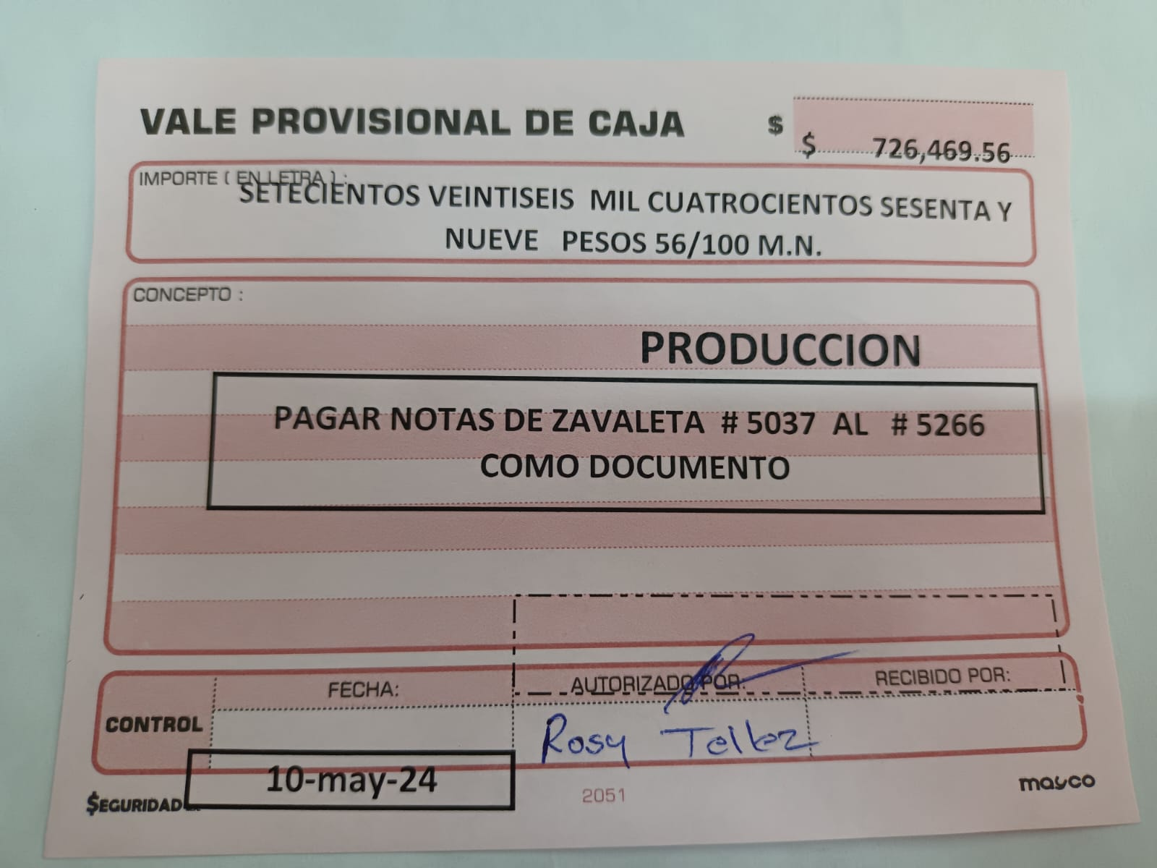
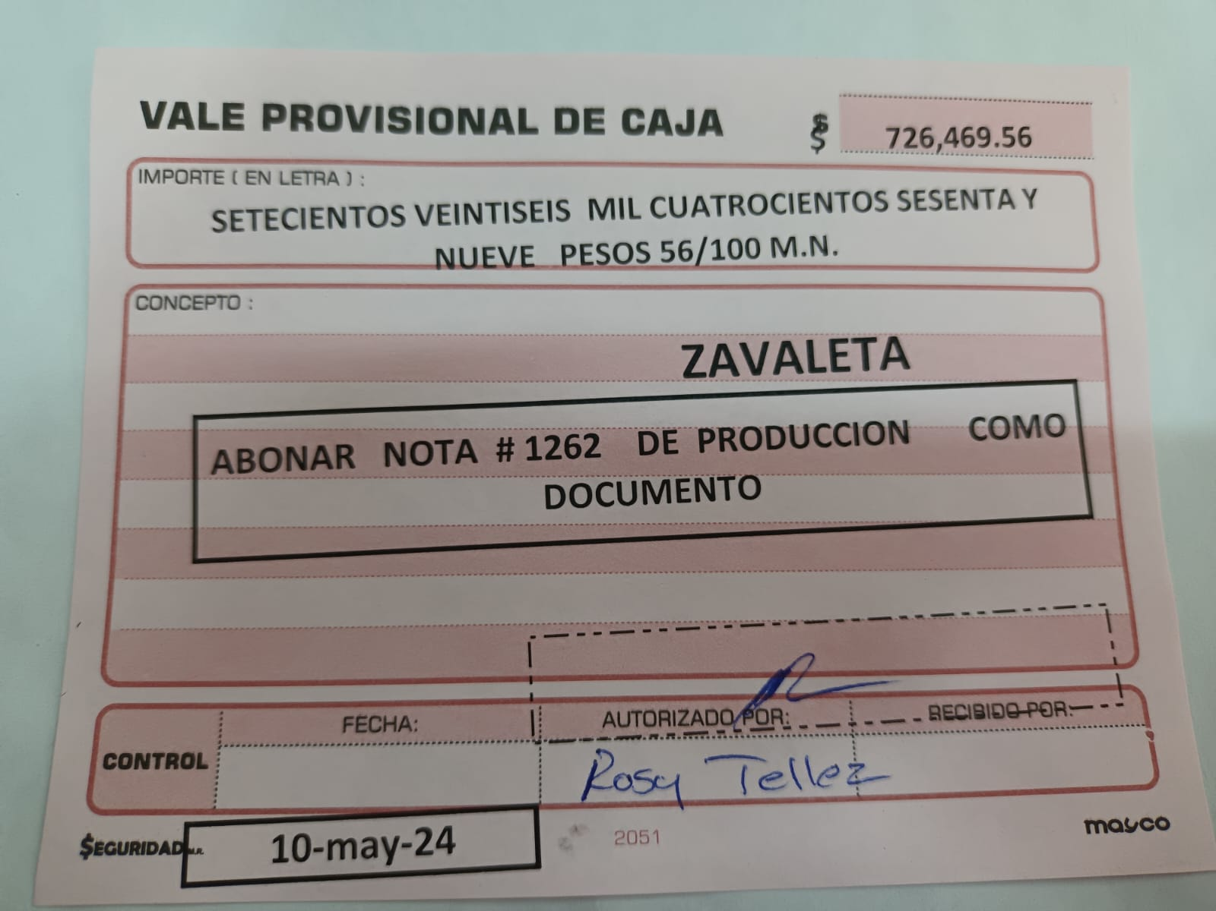
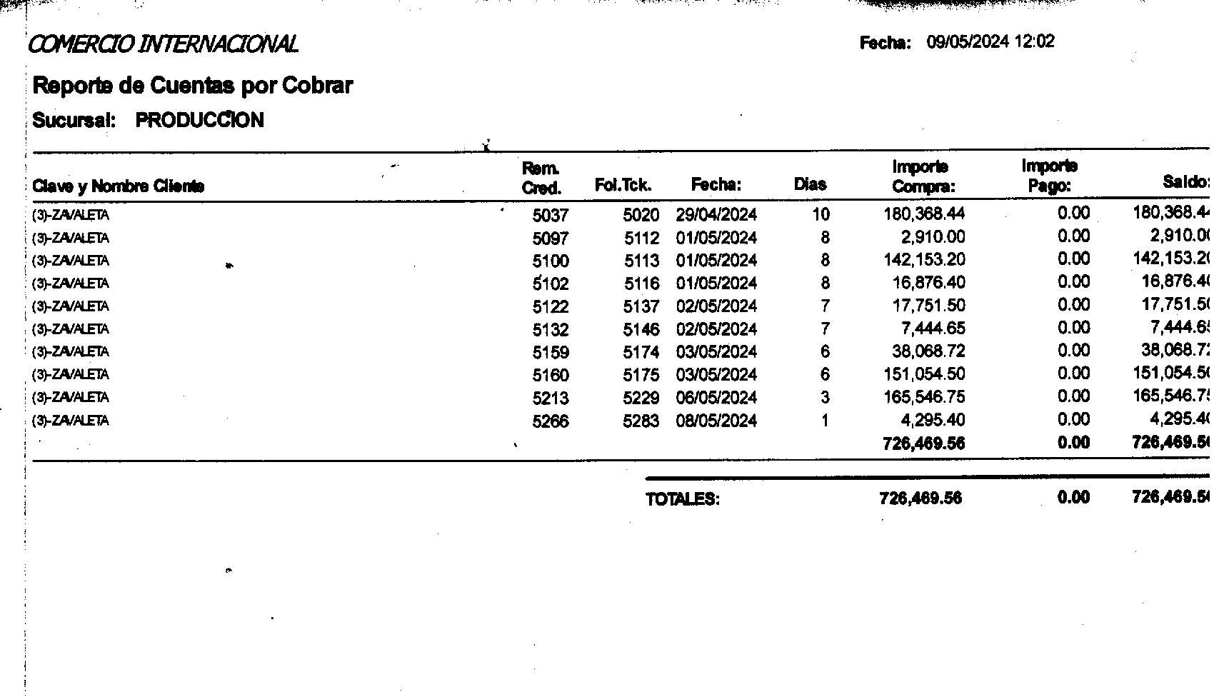

 | CENTRAL DEBE A ZAVALETA

 | DEBE | $1,652,429.80 | PRODUCCCION
 | DEBE | -$726,469.50 | ZAVALETA
 | DEBE
 | DEBE

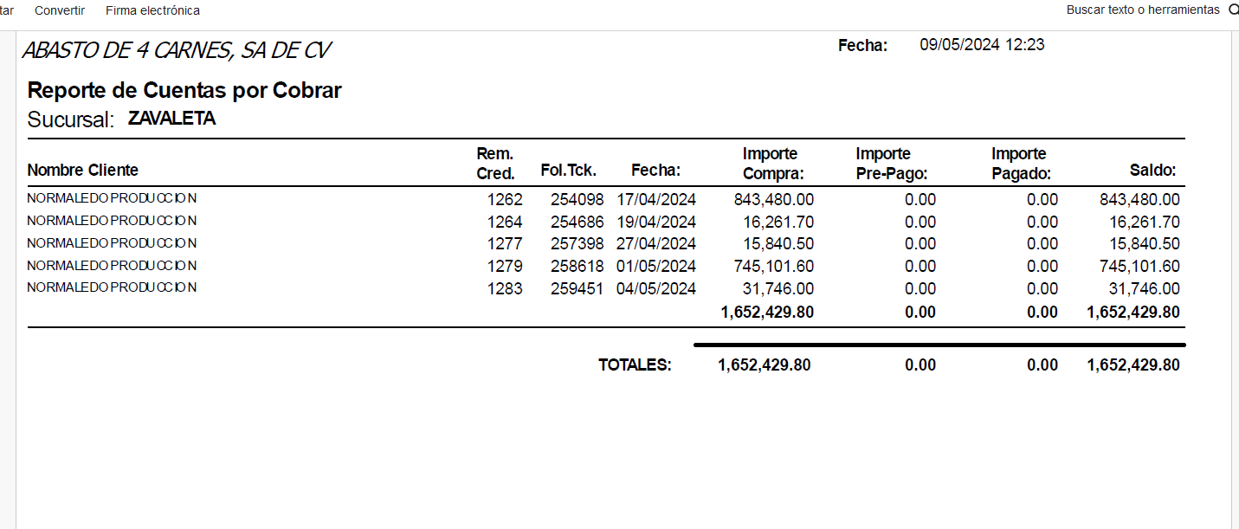
 |  | $-
TOTAL A PAGAR |  | $925,960.30 | SALDO PENDIENTE

 |  |  | 10-May-24

